Planilha1
Exclusão de propostas inexequíveis e excessivamente elevadas considerando o método de desvio padrão |  |  |  |  |  |  |  |  |  | COMO FOI CALCULADO O DESVIO PADRÃO
ITEM | EMPRESA/ÓRGÃO PESQUISADO |  |  | MÉDIA | DESVIO PADRÃO | LIMITE SUPERIOR (média + desvio) | LIMITE INFERIOR (média - desvio) | MÉDIA FINAL ( excetuando-se os inexequíveis e excessivamente elevados) | média | dif. Em relação a média | elevar dif. Em relação a média ao quadrado | Passo 4: Calcular a Média dos Quadrados das Diferenças | Passo 5: Calcular a Raiz Quadrada da Média dos Quadrados
 | A | B | C
 | 15.00 | 20.80 | 23.00 | 19.60 | 3.37 | 22.97 | 16.23 | 20.80 | 19.60 | -4.60 | 21.160 | 11.39 | 3.37
 |  |  |  |  |  |  |  |  |  | 1.20 | 1.440 |  |  | Ù
 |  |  |  |  |  |  |  |  |  | 3.40 | 11.560

cálculo da média: 15+20,8+23/3

dif. Em relação a média:
15-19,6=4,6
20,8-19,6=1,2
23-19,6=3,4

cálculo da média: 21,16+1,44+11,56/3=11,39
Tirar a raiz quadrada da média dos quadrados das diferenças.

Planilha1 (2)
Calcular o desvio padrão é uma forma de entender o quanto os dados estão dispersos em relação à média.
Exclusão de propostas inexequíveis e excessivamente elevadas considerando o método de desvio padrão |  |  |  |  |  |  |  |  |  | COMO FOI CALCULADO O DESVIO PADRÃO
ITEM | EMPRESA/ÓRGÃO PESQUISADO |  |  | MÉDIA | DESVIO PADRÃO | LIMITE SUPERIOR (média + desvio) | LIMITE INFERIOR (média - desvio) | MÉDIA FINAL ( excetuando-se os inexequíveis e excessivamente elevados) | média | dif. Em relação a média | elevar dif. Em relação a média ao quadrado | Passo 4: Calcular a Média dos Quadrados das Diferenças | Passo 5: Calcular a Raiz Quadrada da Média dos Quadrados
 | A | B | C
 | 15.00 | 20.80 | 23.00 | 19.60 | 3.37 | 22.97 | 16.23 | 20.80 | 19.60 | -4.60 | 21.160 | 11.39 | 3.37
 |  |  |  |  |  |  |  |  |  | 1.20 | 1.440 |  |  | Ù
 |  |  |  |  |  |  |  |  |  | 3.40 | 11.560

cálculo da média: 15+20,8+23/3

dif. Em relação a média:
15-19,6=4,6
20,8-19,6=1,2
23-19,6=3,4

cálculo da média: 21,16+1,44+11,56/3=11,39
Tirar a raiz quadrada da média dos quadrados das diferenças.

Planilha3
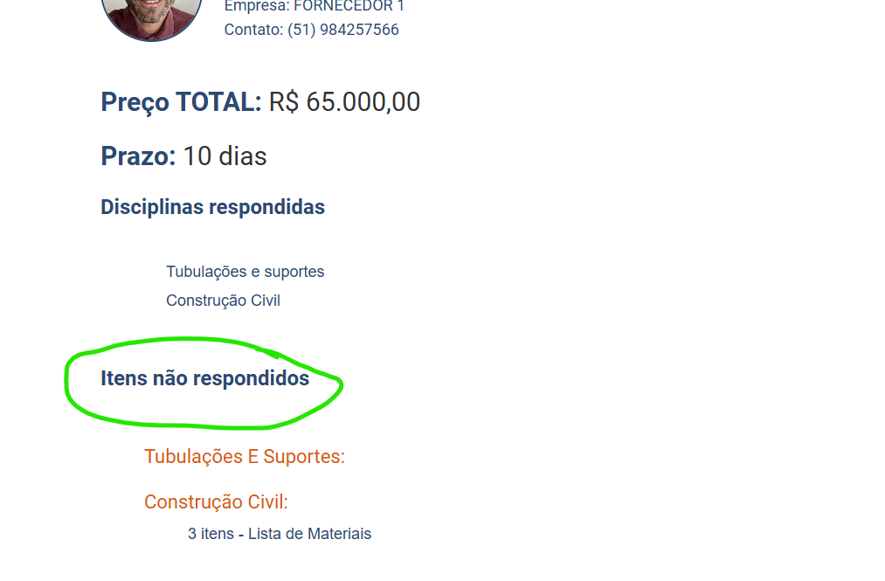
 | O RELATÓRIO POR DISCIPLINA DEVE APRESENTAR OS SAVINGS
ATENÇÃO!
ALTERAR ESSE CAMPO PARA: "ITENS NÃO FORNECIDOS"

ESSE VALOR DEVE SER ESTIMADO PELO COMPRADOR EM CADA DISCIPLINA

NEGOCIAR
 |  |  |  |  |  |  | VALOR ESTIMADO= | R$ 450,000.00

NOME | TOTAL ORIGINAL | TOTAL NEGOCIADO | SAVING | % DE SAVING | TOTAL MATERIAIS | TOTAL MÃO DE OBRA | TOTAL ITENS DO FORNECEDOR | ITENS ACRESCENTADOS PELO FORNECEDOR | PRAZO FINAL | TIPO DE FRETE
FORNECEDOR 1 | R$ 400,000.00 |  | R$ 50,000.00 | 11% | R$ 200,000.00 | R$ 150,000.00 | 150,000 | 2 | 10 | CIF
FORNECEDOR 2 | R$ 500,000.00 |  | -R$ 50,000.00 | -11% | R$ 250,000.00 | R$ 1,500.00 | 200,000 | 1 | 12 | CIF
FORNECEDOR 3 | R$ 700,000.00 |  | -R$ 250,000.00 | -56% | R$ 350,000.00 | R$ 200,000.00 | 150,002 | 1 | 15 | CIF

O PERCENTUAL É CALCULADO:
SAVING / ESTIMADO = %DE SAVING.
NOTA: QUANDO O % FOR NEGATIVO DEVE FICAR VERMELHO
Ao clicar em negociar, o sistema deve abrir uma janela para o comprador informar um percentual de redução e o e-mail terá o seguinte texto: Assunto: Solicitação de Desconto para a Obra [Nome da Obra]
Prezado(a) Fornecedor(a),
Espero que esta mensagem o(a) encontre bem.
A empresa (nome da empresa compradoa) solicita um ajuste comercial referente à obra [Nome da Obra]. O comprador responsável sugeriu um desconto de [Percentual de Desconto]% sobre o valor original cotado.
Acesse a cotação [Nome da Obra] e verifique a possibilidade de ajustar seus valores ao solicitado pelo cliente final.
Agradecemos desde já pela sua estamos confiantes de que sua compreensão e parceria contínua serão fundamentais para o sucesso deste projeto.
Por favor, entre em contato caso precise de mais informações ou tenha alguma proposta alternativa.
Aguardamos sua resposta.
Atenciosamente,
Equipe
Equalizi

